CÁLCULO DO CUSTO POR MÊS VEICUL
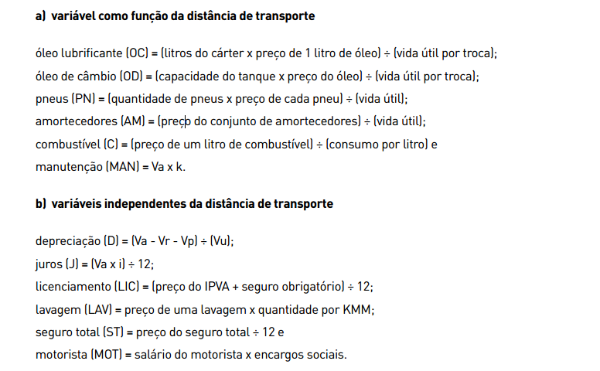
CÁCULO DO CUSTO POR MÊS DE VEÍCULOS
VEÍCULO: | FIAT UNO | DATA | Feb-23
DADOS ELEMENTARES DO VEÍCULO
DADOS BÁSICOS | PREÇO | QUANTIDADE | VIDA ÚTIL
QUILOMETRAGEM MÉDIA MENSAL |  | 1760 |  | Preço do Pneu | PN= | 0.02
VALOR DE AQUISIÇÃO (VA) | R$ 26,000.00 |  |  | Consumo de Combustivel | C= | 11.00 | km/l
TAXA DE JUROS (I) % |  | 12 |  | Leis Sociais
IPVA E SEGURO OBRIGATÓRIO | R$ 671.49
LAVAGEM | R$ 35.00
PNEUS | R$ 180.00 | 5 | 45000
COMBUSTIVEL | R$ 6.00 | 11
ÓLEO LUBRIFICANTE | R$ 100.00 | 3 | 5000
ÓLEO DE CAMBIO | R$ - | 0 | 0
SEGURO TOTAL ANUAL | R$ 2,000.00
JOGO DE AMORTECEDORES | R$ 800.00 |  | 50000
COEFICIENTE DE MANUTENÇÃO |  | 0.0000048
MOTORISTA | R$ 1,274.00 | 0.85%
CÁCULO DO CUSTO POR MÊS
DEPRECIAÇÃO | D = ( 0,60 * VA - VP ) / 12 * 5 |  | R$ 257.00
JUROS | J = ( VA - VP * i ) / 12 |  | R$ 433.33
LICENCIAMENTO | L = ( IPVA + SEG.OBRIG. ) / 12 |  | R$ 55.96
SEGURO TOTAL | ST = SEGURO ANUAL / 12 |  | R$ 166.67
COMBUSTIVEL | OD =( Preço Combustível / consumo ) * KMM |  | R$ 960.00
ÓLEO LUBRIFICANTE | OL = ((Preço óleo*Quant. ) / Vida Útil ) * KMM |  | R$ 105.60
ÓLEO DE CAMBIO | OC = ((Preço óleo*Quant.) / Vida Útil ) * KMM |  | -
LAVAGEM | LL = Preço Lavagem * Quantidade |  | R$ 35.00
PNEUS | P = ((Preço Pneu*Quant.) / Vida Útil ) * KMM |  | R$ 35.20
AMORTECEDORES | AM =(Preço Amortecedores / Vida Útil ) * KMM |  | R$ 28.16
MANUTENÇÃO | M = ( VA - VP * K ) * KMM va*k |  | R$ 219.65
MOTORISTA | MOT = SALÁRIO * LEIS SOCIAIS |  | R$ 2,356.90
CUSTO POR MÊS | SEM MOTORISTA |  | R$ 2,296.57
 | COM MOTORISTA |  | R$ 4,653.47
CÁCULO DO CUSTO POR KM
DEPRECIAÇÃO | D = ( 0,60 * VA - VP ) / 100.000 |  | 0.156
JUROS | J = ( VA - VP * i ) / 12 * KMM |  | 0.122
LICENCIAMENTO | L = ( IPVA + SEG.OBRIG. ) / (12*KMM) |  | 0.032
SEGURO TOTAL | ST = SEGURO ANUAL / (12*KMM) |  | 0.095
COMBUSTIVEL | OD = Preço Combustível / consumo |  | 0.545
ÓLEO LUBRIFICANTE | OL = ( Preço óleo*Quantidade ) / Vida Útil |  | 0.060
ÓLEO DE CAMBIO | OC = ( Preço óleo*Quantidade ) / Vida Útil |  | 0.000
LAVAGEM | LL = ( Preço Lavagem * Quantidade ) / KMM |  | 0.020
PNEUS | P = ( Preço Pneu*Quantidade ) / Vida Útil |  | 0.020
AMORTECEDORES | AM = Preço Jogo Amortecedores / Vida Útil |  | 0.016
MANUTENÇÃO | M = VA * K |  | 0.125
MOTORISTA | MOT = ( SALÁRIO * LEIS SOCIAIS ) / KMM |  | 0.786
CUSTO POR MÊS | SEM MOTORISTA |  | 1.191
 | COM MOTORISTA
 |  |  | 1.191 |  |  |  | =1,191

DEPRECIAÇÃO POR KM
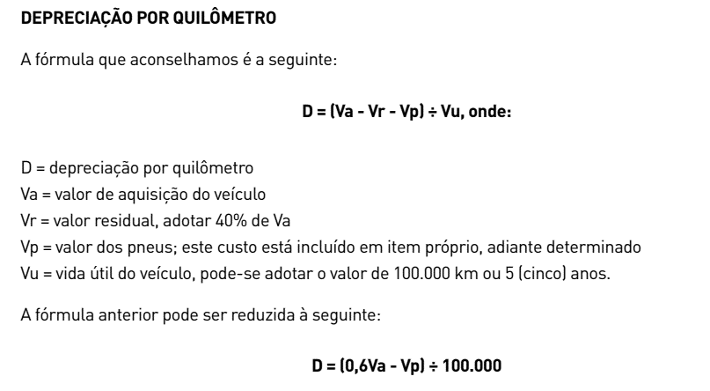

Va= | R$ 38,000.00
Vr= | R$ 15,200.00
Vp= | R$ 210.00
Vu= | 100000

D= | 0.2259 | 225.9

